상품제안서
템플러 블루투스 체지방 체중계 | 상품코드: S15529

 |  |  |  |  |  | 02-713-8555 | www.synergygift.co.kr
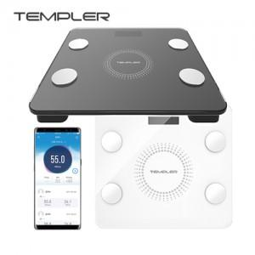

【상세/제작정보】 | 100개이하는 50,000원의 인쇄비가 추가됩니다. 최고급 강화유리 사용, 블루투스 탑재 8가지 측정정보 제공, 데이타 관리기능 제공

【인쇄/포장옵션】 | 실크, 레이저 / 포장지포장

【공급단가】 | 수량 | 100~ | 500~ | 1,000~ | 3,000~
*VAT별도 | 단가 | 33,750원 | 32,500원 | 31,250원 | 30,000원

【상품 URL】 | https://www.synergygift.co.kr:443/src/goods_detail.php?gdno=3932

